Med_Estudios - Pruebas
 | DIAGRAMA DE ARQUITECTURA
 | APLICACIONES COMPENSAR - MED_ESTUDIOS
Sedes Laboratorios Compensar | Cliente / Proyecto | Publicaciones | Servidores de Aplicación | Base | Interfaz con aplicaciones Compensar | Backup
 |  |  |  | De Datos
Ser vidor BD
VMPRACTINIO SQL2005
BD MED_ESTUDIOS

1. BACKUP
Usuario Sedes de Laboratorios

Sedes Laboratorios de Patología

2. Incumplidos
Unidad de Servicios Calle 42
Calle 26
Calle 67
4. Rips
Fontibon
Kennedy
Suba
Primera de Mayo
UNI Médica Santa Fe Techo- Kennedy II
Calle 80 ANDAR
Sede IPS Viva 1 A Calle 26
SIES Kennedy III
Asmedan Cra 30
Chía
Facatativá
Zipaquirá
SAMU Calle 145 Cruz Roja
SAMU Alqueria Cruz Roja
 | REQUERIMIENTOS DE SOFTWARE / HARDWARE / PROCESOS

 | Control de usuarios interno de la aplicación | Carpeta Compartida: Sharefolder \\172.18.59.12\Invitec VMPRMAGNESIO - Consorcio | Aplicación Cliente-Servidor --> Sistema MED Estudiosv.6.1
 |  |  |  | Servidor de BD VMPRACTINIO SQL2005 172.18.59.7
 |  |  | Puerto: 80 Puerto Licenciamiento: 60001

 | Personal Responsable: |  | CSW
 |  |  | PTI

 | Procesos Usuarios :

 | Número Total de Usuarios :_____________________________

Med_Estudios - Producción
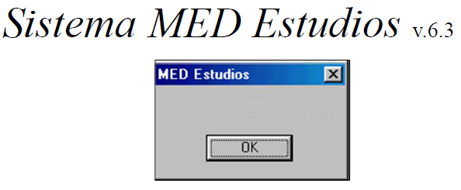 | DIAGRAMA DE ARQUITECTURA
 | APLICACIONES COMPENSAR - MED_ESTUDIOS
Sedes Laboratorios Compensar | Cliente / Proyecto | Publicaciones | Servidores de Aplicación | Base | Interfaz con aplicaciones Compensar | Backup
 |  |  |  | De Datos
Ser vidor BD
VMPSESBANIA SQL2005
BD MED_ESTUDIOS

1. BACKUP
Usuario Sedes de Laboratorios

Sedes Laboratorios de Patología

2. Incumplidos
Unidad de Servicios Calle 42
Calle 26
Calle 67
4. Rips
Fontibon
Kennedy
Suba
Primera de Mayo
UNI Médica Santa Fe Techo- Kennedy II
Calle 80 ANDAR
Sede IPS Viva 1 A Calle 26
SIES Kennedy III (SIES PUENTE ARANDA)
Asmedan Cra 30
Chía
Facatativá
Zipaquirá
SAMU Calle 145 Cruz Roja
SAMU Alqueria Cruz Roja
 | REQUERIMIENTOS DE SOFTWARE / HARDWARE / PROCESOS

 | Control de usuarios interno de la aplicación | Carpeta Compartida: Sharefolder \\172.18.42.37\Invitec VMPSESBANIA - Consorcio | Aplicación Cliente-Servidor --> Sistema MED Estudiosv.6.1
 |  |  | Servidor VMPSESBANIA con IP 172.18.42.37 de Consorcio Windows server 2008 estándar edition x64 | Servidor VMPSESBANIA con IP 172.18.42.37 de Consorcio SQL2005
 |  |  | Puerto: 80 Puerto Licenciamiento: 60001

 | Personal Responsable: |  | CSW
 |  |  | PTI

 | Procesos Usuarios :

 | Número Total de Usuarios :_____________________________

